Sheet1
 | RMS 관제 List
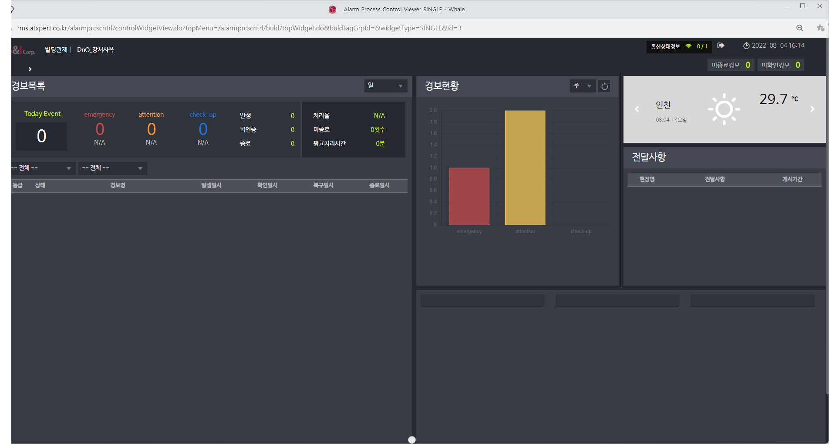
 | 구분 | 분류 | 설비명 | 관제점 | 10층이하 권장관제점 | 참고 | 추정금액
1350 | 1 | 소방 | 화재수신반 | 화재수신기 통합화재신호 | 1 | 지멘스 수신기 모델은 프로그램 수정이 필요함. (70~100만원 비용발생)
80 | 2 |  |  | 연동정지 스위치 조작 (소방업체공사) | 1 | 소방전문업체 별도발주 공사 (수도권 65만원/지방권 90만원)
250 | 3 |  |  | 1~10층 화재신호 (소방업체공사) | 1 | 수신기 제조사에 따라 인출(프로그램 수정)이 불가 할 수 있음 | 월 73만원 / 년 876만원
1680 | 4 |  | 소방펌프 | 소방 주펌프 기동신호 | 1 | 층별대표신호와 동일하나 기계실 펌프 MCC반에서 인출은 가능함 (주장비 추가필요) | - LTE통신장비(G/W) 3대 제공 기준 (총 2,628만원, 3년 분할 약정)
47 | 5 |  | 가스누설감지기 | 가스누설감지기동작신호
564 | 6 | 전기 | 발전기 | 발전기 UVR 정전신호 | 1 |  | ※ 견적 참고
1692 | 7 |  |  | 발전기 이상경보 | 1 |  | - 설비 자체에서 관제점 인출을 제공하는 모델에 한하여 서비스 제공 가능
 | 8 |  |  | 발전기 기동신호 | 1 |  | - 현장의 구축환경(벽체, 철제문 등 통신거리 단축 또는 설비간 이격거리가 긴 경우)에
 | 9 |  | 누전경보기 | 누전경보기 동작신호 |  |  | 따라서는 통신장비의 추가 설치로 인하여 상기 금액이 변경될 수 있음
 | 10 |  | 누수경보기 | 누수경보기 동작신호 |  |  | ▷ 일반적인 통신환경이 아니거나 통신장비가 5대 이상 소요되는 경우는 현장실사를
 | 11 | 위생 | 저수조 | 저수조 고수위신호 | 1 | 오뚜기센서로 설치할 경우 배선공사 별도 | 통한 견적 필요
 | 12 |  |  | 저수조 저수위신호 | 1
 | 13 |  | 집수정 | 집수정 고수위경보 | 1
 | 14 |  | 정화조 | 정화조 고수위경보
 | 15 | 기계 | 부스터펌프 | 부스터펌프 이상경보 | 2
 | 16 |  | 졸라펌프 | 졸라펌프 이상경보
 | 17 |  | 항온항습기 | 항온항습기 이상경보
 | 18 |  | 스크류냉동기 | 스크류냉동기 이상경보
 | 19 |  | 터보냉동기 | 터보냉동기 이상경보
 | 20 |  | 빙축열냉동기 | 빙축열냉동기 이상경보
 | 21 |  | 흡수식냉동기 | 흡수식냉동기 이상경보
 | 22 |  | 냉온수기 | 냉온수기 이상경보 | 2
 | 23 |  | 보일러 | 보일러 이상경보 | 1
 | 24 |  | 지열시스템 | 지열시스템 이상경보

9.공사업체 출장경비
공사업체 출장경비 기준산출내역
 |  |  |  |  |  |  |  |  |  | (작성일자:`22년 01월 20일)
 |  |  |  |  |  |  |  |  |  | (단위:원, VAT별도)
출발지 | 도착지 | 작업일수 | 작업인원 | 왕복 거리(Km) | 왕복 유류비 | 왕복 교통비 | 숙박비 | 합계 | 출장경비 | 비고
업체소제지 (성남) |  | 1 | 2 | 0 | 0 | 0 | 0 | 0 | 200,000
1)제주도 지역은 별도협의 산출. |  |  | 편도기준입력 | 0 | 0 | 0 | 0
2)차종은 중형 경유 기준임. (2020 그랜드 스타렉스, 2.5 디젤 어반 9인승 공인연비 자동 9.4 km/ℓ (4등급))
3)유류비는 작성일기준 단가적용
4)왕복 거리는 네이버 지도 추천 기준임.
5)작업공수 합계가 1일 초과할 경우 숙박비 적용 (1인 1실 50,000원)
6)숙박비는 별도협의에 따라 제외가능
7)출발지 기준 50Km 이상만 출장지역으로 인정
8)출장경비는 차량 감가상각비/유지관리비 반영하여 합계금액에 1.3배 적용함.
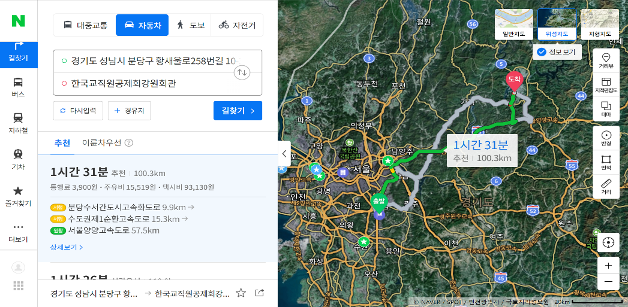
 |  |  |  |  |  |  |  |  |  | 지역 | 표준금액
 |  |  |  |  |  |  |  |  |  | 경기도 | 50000
 |  |  |  |  |  |  |  |  |  | 충청북도 | 100000
 |  |  |  |  |  |  |  |  |  | 충청남도 | 100000
 |  |  |  |  |  |  |  |  |  | 강원도 | 150000
 |  |  |  |  |  |  |  |  |  | 경상북도 | 150000
 |  |  |  |  |  |  |  |  |  | 경상남도 | 200000
 |  |  |  |  |  |  |  |  |  | 전라남도 | 200000
 |  |  |  |  |  |  |  |  |  | 전라북도 | 150000

※ 네이버 지도 추천거리 화면 캡처 후 그림형식>그림압축>전자메일 기준 적용

10.정기점검 출장경비
정기점검 출장경비 기준산출내역
 |  |  |  |  |  |  |  |  |  | (작성일자:`22년 01월 20일)
 |  |  |  |  |  |  |  |  |  | (단위:원, VAT별도)
출발지 | 도착지 | 작업일수 | 작업인원 | 왕복 거리(Km) | 왕복 유류비 | 왕복 교통비 | 숙박비 | 합계 | 출장경비 | 비고
마포/부산/광주 | 0 | 1 | 2 | 0 | 0 | 0 | 0 | 0 | 150,000
1)제주도 지역은 별도협의 산출. |  |  | 편도기준입력 | 0 | 0 | 0 | 0
2)차종은 준중형 경유 기준임. (2020 스포티지 더볼트, 2.0 디젤 공인연비 자동 13.8 km/ℓ)
3)유류비는 작성일기준 단가적용
4)왕복 거리는 네이버 지도 추천 기준임.
5)당일 공사기준으로 작업일수 1일 이상 시 숙박비/식대 적용 (1실 50,000원/식대 8,000원)
6)출장경비는 차량 감가상각비/유지관리비 반영하여 합계금액에 1.3배 적용함.

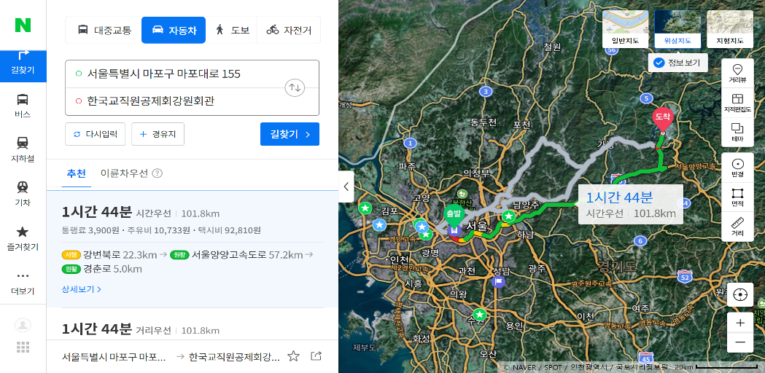

※ 네이버 지도 추천거리 화면 캡처 후 그림형식>그림압축>전자메일 기준 적용

